SYSTEM
NET WORKING
 |  | WIFI

stage 1
stage 2
 |  |  | 1-2 km

 |  |  | LORA

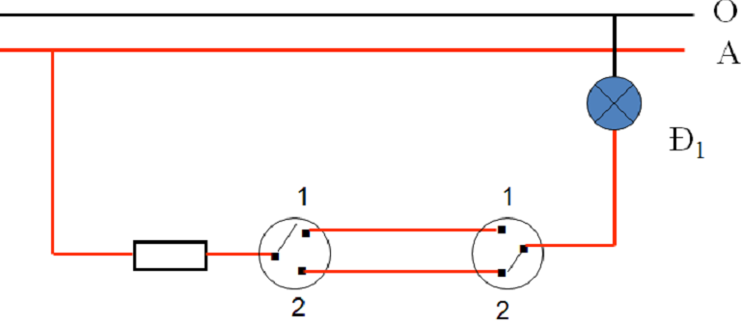

 | on/off by controller

on/off by hand

DIAGRAM
220V -> 12 V(adapter)
5V -> 3.3 V
12v -> 5.0 v

ARDUINO MODULE
LORA MODULE (RADIO 10KM)

RELAY MODULE

Sensor MODULE

COMPONENT
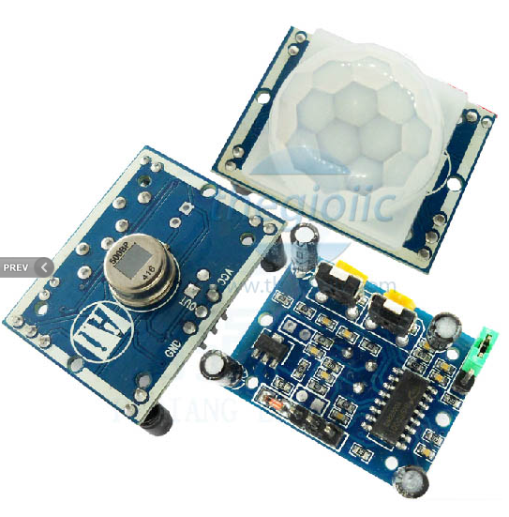
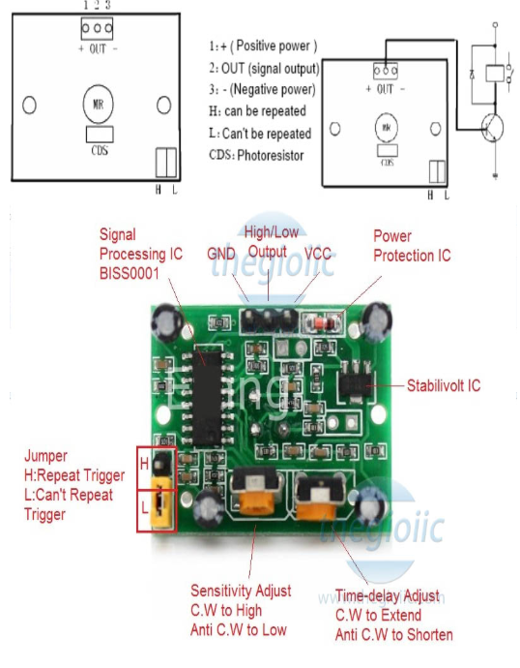
 |  | HC-SR501 Cảm Biến Chuyển Động PIR
 |  | 4.5-20VDC, Dòng: <50uA, dải đo 120 độ 7m

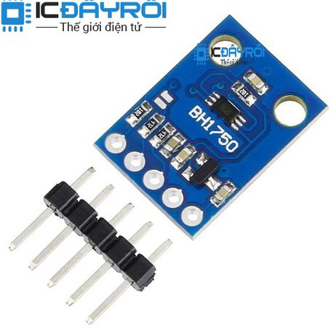
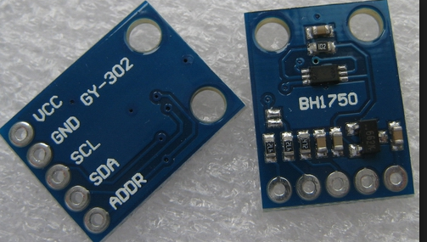

 | GY-302 BH1750 Cảm Biến Cường Độ Ánh Sáng Nguồn: 3~5VDC, giao tiếp: I2C, size: 13,9x18,5mm, dải dữ liệu: 0-65535

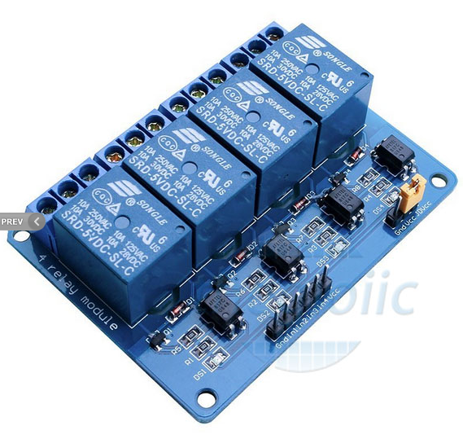

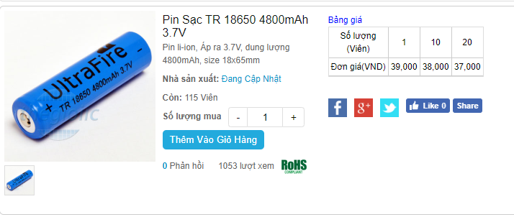

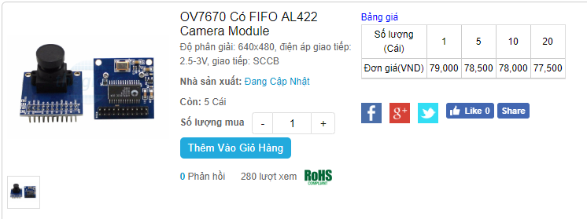

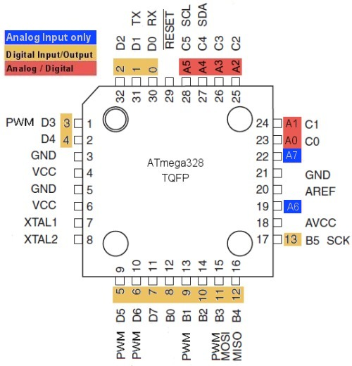

E

component dynamic
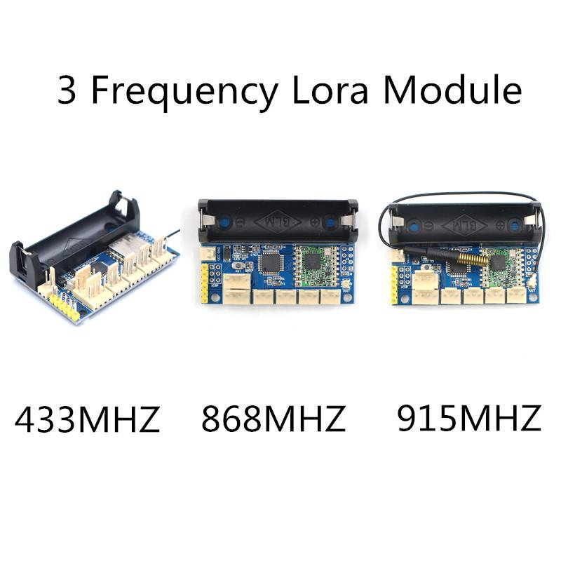
batterry 3.7 V

5V JACK
ATMEGA328 VCC3.3
LORA MODULE VCC3.3
SPI
SOCKET ANTEN

CONNECTOR
VCC5-R1-R2-R3-R4-GND

CONNECTOR 1
VCC5-SIG-GND
CONNECTOR 2
VCC5-SIG-GND
CONNECTOR
VCC5-GND-SCL-SDA-ADD

